SQLServer2017インストル
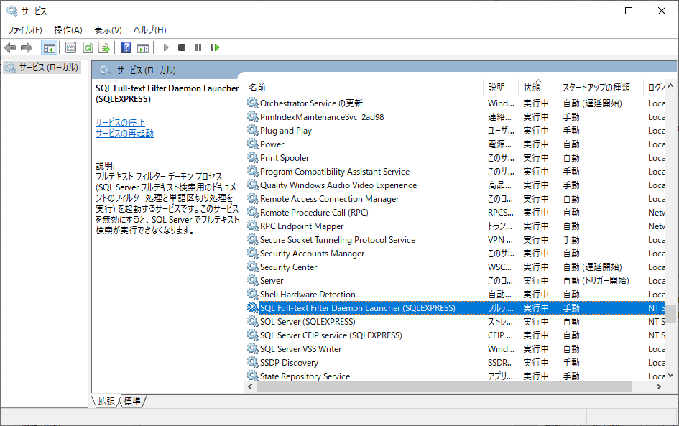
SQL Server 2017 Express インストール
①.インスタンス機能の「Machine Learningサービス(データベース内)」が不要
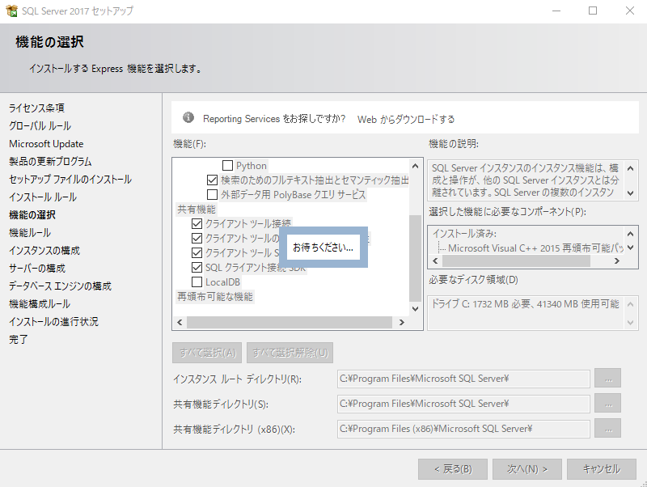

②.認証モードが「混合モード（SQL Server認証とWindows認証）」を選択
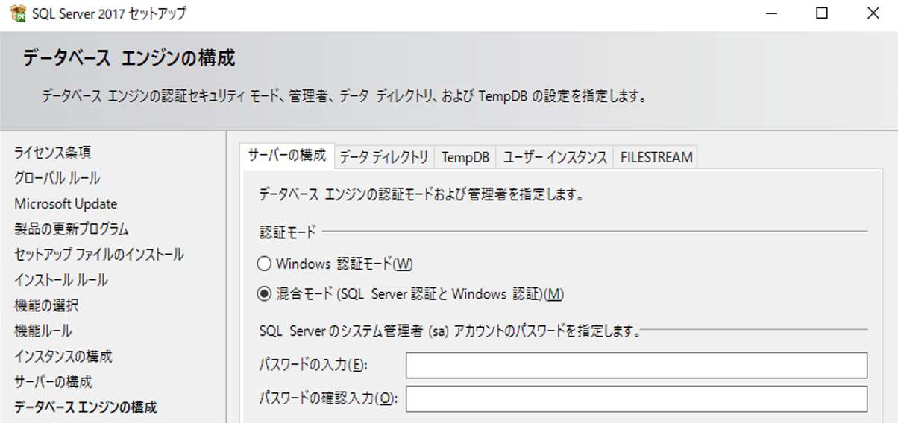

CMD services.msc

VS2017インストル
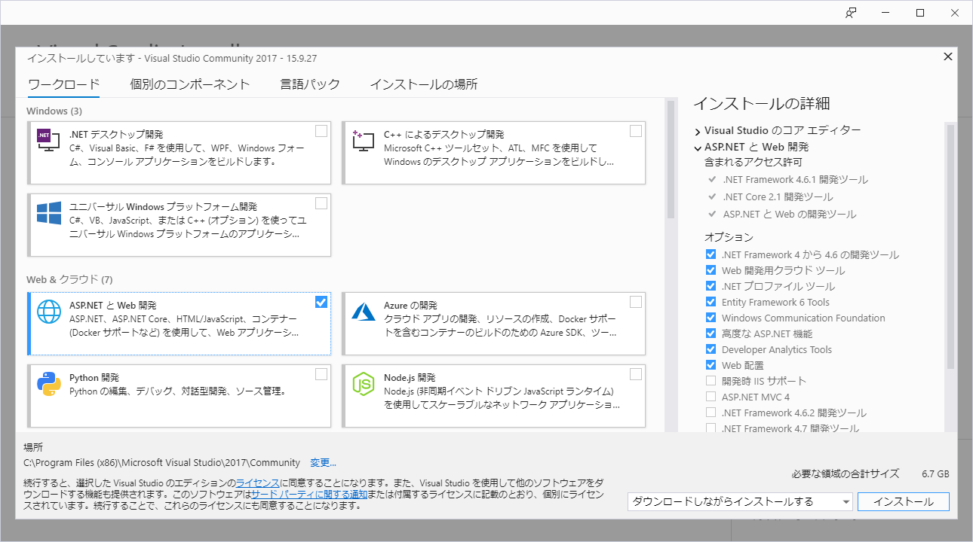
Visual Studio 2017 （Community）インストール
（ワークロードの「ASP.NETとWeb開発」を選択）

プロジェクト作成
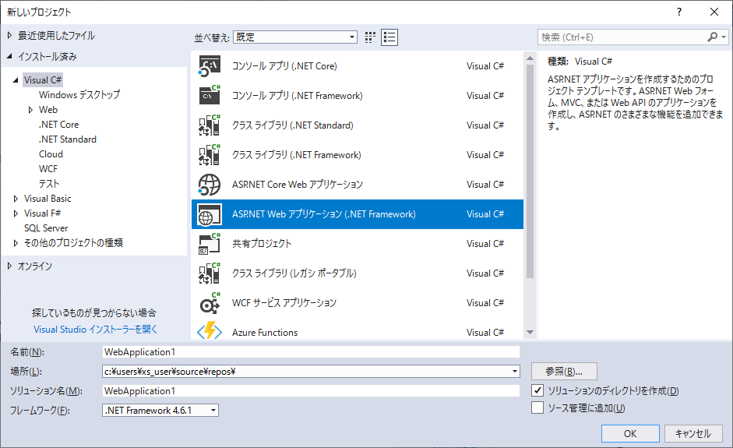

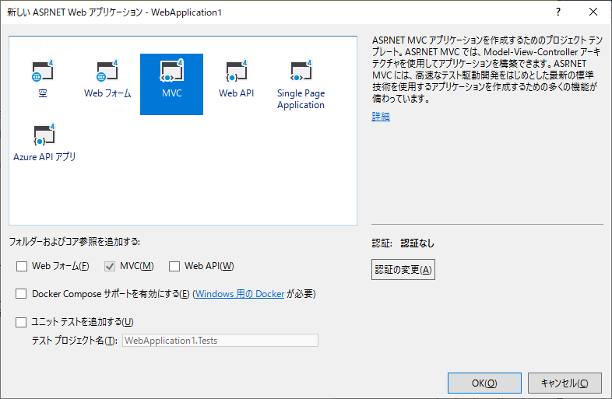

EntityFrameworkインストール
EntityFramework.dll をプロジェクトに追加しておきます。
追加するにはプロジェクトメニューから、Manage NuGet packages... (NuGet パッケージの管理) を選択します。
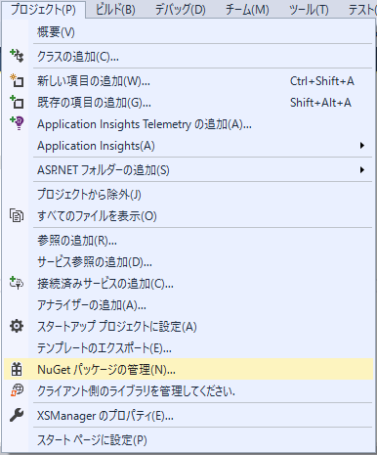

EntityFramework をインストールします。
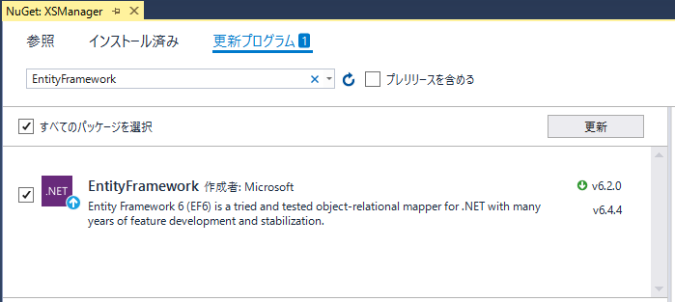

すると System.Data.Entity が使えるようになります。

